12區+68次分區
臺北市12個市轄區及68個次分區分布圖及位置說明
檔案名稱：供需分析-00-臺北市各學年度各區(各次分區)幼兒園園數 頁籤名稱：12區+68次分區 資料來源： 111/11/23及111/12/26取自臺北市次分區列表-維基百科 https://zh.m.wikipedia.org/zh-tw/%E8%87%BA%E5%8C%97%E5%B8%82%E6%AC%A1%E5%88%86%E5%8D%80%E5%88%97%E8%A1%A8 備註： 1.臺北市共有12個市轄區及68個次分區 2.原南港區後山坡次分區修正為：南港區後山埤次分區以利與學前科提供資料呼應 資料最後更新日期：111/12/28
幼兒園 行政區 | 次分區分布圖 | 次分區位置說明 | 次分區里範圍說明 | 臺北市行政區劃圖
1.士林區 | 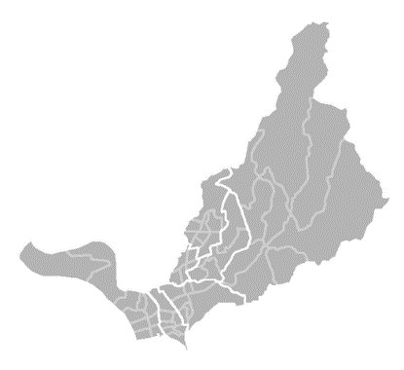 | 士林區次分區位置圖，分別為： 社子次分區（左一）、 後港次分區（左二）、 街上次分區（左三）、 蘭雅次分區（中左）、 芝山岩次分區（中右）、 天母次分區（中上）、 陽明山次分區（右）。 | 1.士林區次分區里範圍： | 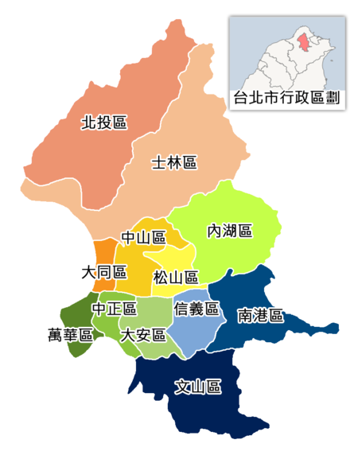
1-1-士林區-社子次分區 |  |  | 社子次分區（左一）：福順、富光、葫蘆、葫東、社子、社新、社園、永倫、福安、富洲共10里。
1-2-士林區-後港次分區 |  |  | 後港次分區（左二）：後港、福中、前港、百齡、承德、福華、明勝共7里。
1-3-士林區-街上次分區 |  |  | 街上次分區（左三）：仁勇、義信、福林、福德、福志、舊佳、福佳共7里。
1-4-士林區-蘭雅次分區 |  |  | 蘭雅次分區（中左）：德行、德華、忠誠、蘭雅、蘭興共5里。
1-5-士林區-芝山岩次分區 |  |  | 芝山岩次分區（中右）：岩山、名山、聖山、芝山、東山共5里。
1-6-士林區-天母次分區 |  |  | 天母次分區（中上）：三玉、天母、天福、天祿、天壽、天和、天山、天玉共8里。
1-7-士林區-陽明山次分區 |  |  | 陽明山次分區（右）：永福、公館、新安、陽明、菁山、平等、溪山、翠山、臨溪共9里。
2.大同區 |  | 大同區次分區位置圖，分別為： 蘭州次分區（左上）、 大龍次分區（右上）、 延平次分區（左下）、 建成次分區（右下）。 | 2.大同區次分區里範圍：
2-1-大同區-蘭州次分區 |  |  | 蘭州次分區（左上）：隆和、景星、國順、國慶、鄰江、老師共6里。
2-2-大同區-大龍次分區 |  |  | 大龍次分區（右上）：揚雅、斯文、至聖、重慶、保安、蓬萊共6里。
2-3-大同區-延平次分區 |  |  | 延平次分區（左下）：玉泉、永樂、朝陽、大有、南芳、延平共6里。
2-4-大同區-建成次分區 |  |  | 建成次分區（右下）：雙連、星明、光能、建功、建泰、建明、民權共7里。
3.大安區 | 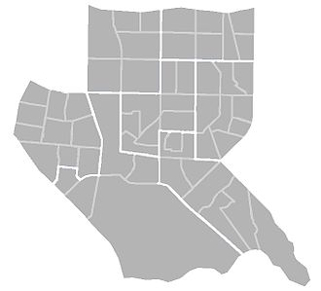 | 大安區次分區位置圖，分別為： 新生次分區（左上）、 敦南次分區（右上）、 和平次分區（左中）、 瑞安次分區（正中）、 安和次分區（右中）、 學府次分區（下中）、 臥龍次分區（右下）。 | 3.大安區次分區里範圍：
3-1-大安區-新生次分區 |  |  | 新生次分區（左上）：誠安、昌隆、義村、和安、民輝、民炤共6里。
3-2-大安區-敦南次分區 |  |  | 敦南次分區（右上）：華聲、正聲、車層、建安、建倫、光武、仁愛共7里。
3-3-大安區-和平次分區 |  |  | 和平次分區（左中）：錦華、古莊、龍坡、福住、龍安、龍泉、永康、光明、錦安、錦泰共10里。
3-4-大安區-瑞安次分區 |  |  | 瑞安次分區（正中）：仁慈、德安、住安、龍雲、龍圖、龍陣、新龍、龍生共8里。
3-5-大安區-安和次分區 |  |  | 安和次分區（右中）：法治、臨江、敦煌、通安、全安、光信、敦安、通化、義安共9里。
3-6-大安區-學府次分區 |  |  | 學府次分區（下中）：古風、龍門、大學、龍淵、學府共5里。
3-7-大安區-臥龍次分區 |  |  | 臥龍次分區（右下）：群英、臥龍、虎嘯、芳和、黎孝、黎元、黎和、群賢共8里。
4.中山區 | 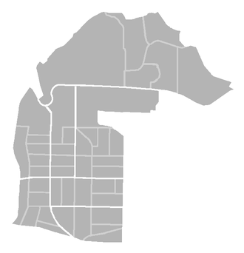 | 中山區次分區位置圖，分別為： 大直次分區（上）、 圓山次分區（左中）、 新庄次分區（正中）、 下埤頭次分區（右中）、 林森次分區（左下）、 長春次分區（右下二）、 朱厝崙次分區（右下）。 | 4.中山區次分區里範圍：
4-1-中山區-大直次分區 |  |  | 大直次分區（上）：劍潭、大直、成功、永安、北安、金泰共6里。
4-2-中山區-圓山次分區 |  |  | 圓山次分區（左中）：聚盛、聚葉、集英、恆安、圓山、晴光共6里。
4-3-中山區-新庄次分區 |  |  | 新庄次分區（正中）：新庄、新生、新福、新喜、中庄共5里。
4-4-中山區-下埤頭次分區 |  |  | 下埤頭次分區（右中）：大佳、松江、行政、行仁、行孝、下埤、江寧、江山共8里。
4-5-中山區-林森次分區 |  |  | 林森次分區（左下）：正守、正義、正得、民安、康樂、中山共6里。
4-6-中山區-長春次分區 |  |  | 長春次分區（右下二）：中吉、中原、中央、龍洲、朱馥、復華共6里。
4-7-中山區-朱厝崙次分區 |  |  | 朱厝崙次分區（右下）：興亞、朱園、埤頭、朱崙、力行共5里。
5.中正區 | 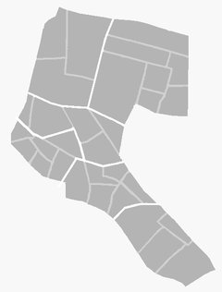 | 中正區次分區位置圖，分別為： 城內次分區（左上）、 東門次分區（右上）、 南門次分區（中上）、 崁頂次分區（左）、 古亭次分區（下二）、 公館次分區（下）。 | 5.中正區次分區里範圍：
5-1-中正區-城內次分區 |  |  | 城內次分區（左上）：黎明、光復、建國共3里。
5-2-中正區-東門次分區 |  |  | 東門次分區（右上）：東門、三愛、梅花、幸市、文北、文祥、幸福共7里。
5-3-中正區-南門次分區 |  |  | 南門次分區（中上）：南門、新營、龍福、南福、愛國共5里。
5-4-中正區-崁頂次分區 |  |  | 崁頂次分區（左）：廈安、忠勤、永功、永昌、龍興、龍光共6里。
5-5-中正區-古亭次分區 |  |  | 古亭次分區（下二）：河堤、螢圃、網溪、板溪、頂東、螢雪共6里。
5-6-中正區-公館次分區 |  |  | 公館次分區（下）：水源、富水、文盛、林興共4里。
6.內湖區 | 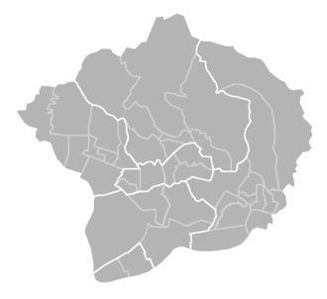 | 內湖區次分區位置圖，分別為： 西湖次分區（左）、 金龍次分區（上）、 東湖次分區（右）、 紫陽次分區（正中）、 灣仔次分區（下二）、 洲尾次分區（下一）。 | 6.內湖區次分區里範圍：
6-1-內湖區-西湖次分區 |  |  | 西湖次分區（左）：港墘、港富、港都、港華、西康、西湖、西安、麗山共8里。
6-2-內湖區-金龍次分區 |  |  | 金龍次分區（上）：湖濱、內湖、金龍、金瑞、碧山、大湖、秀湖共7里。
6-3-內湖區-東湖次分區 |  |  | 東湖次分區（右）：五分、東湖、安湖、葫洲、內溝、金湖、康寧、明湖、蘆洲、安泰、樂康及南湖共12里。
6-4-內湖區-紫陽次分區 |  |  | 紫陽次分區（正中）：紫星、紫雲、清白、紫陽、瑞陽、瑞光共6里。
6-5-內湖區-灣仔次分區 |  |  | 灣仔次分區（下二）：湖興、湖元、石潭及寶湖共4里。
6-6-內湖區-洲尾次分區 |  |  | 洲尾次分區（下一）：週美、行善共2里。
7.文山區 | 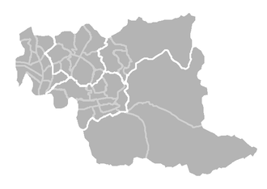 | 文山區次分區位置圖，分別為： 景美次分區（左）、 興隆次分區（左上二）、 木柵次分區（左下）、 萬芳次分區（中上）、 二格山次分區（右下）。 | 7.文山區次分區里範圍：
7-1-文山區-景美次分區 |  |  | 景美次分區（左）：景美、景行、景東、景慶、景仁、景華、萬有、萬祥、萬隆、萬年、萬和、萬盛共12里。
7-2-文山區-興隆次分區 |  |  | 興隆次分區（左上二）：興豐、興光、興家、興得、興業、興安、興福、興旺、興泰、興昌、興邦共11里。
7-3-文山區-木柵次分區 |  |  | 木柵次分區（左下）：木柵、木新、明義、明興、順興、忠順、樟新、樟腳、試院、華興、樟林、樟文、樟樹共13里。
7-4-文山區-萬芳次分區 |  |  | 萬芳次分區（中上）：萬芳、萬美、博嘉共3里。
7-5-文山區-二格山次分區 |  |  | 二格山次分區（右下）：萬興、指南、老泉、政大共4里。
8.北投區 | 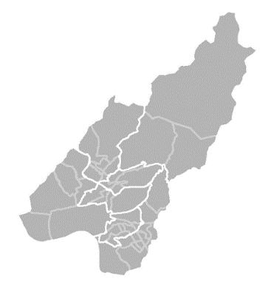 | 北投區次分區位置圖，分別為： 關渡次分區（左）、 大屯次分區（中上）、 陽明山次分區（右上）、 新北投次分區（正中）、 舊北投次分區（中下）、 唭哩岸次分區（右下二）、 石牌次分區（右下一）。 | 8.北投區次分區里範圍：
8-1-北投區-關渡次分區 |  |  | 關渡次分區（左）：八仙、豐年、稻香、桃源、一德、關渡共6里。
8-2-北投區-大屯次分區 |  |  | 大屯次分區（中上）：中庸、開明、中和、大屯、智仁、秀山、文化共7里。
8-3-北投區-陽明山次分區 |  |  | 陽明山次分區（右上）：泉源、湖山、湖田共3里。
8-4-北投區-新北投次分區 |  |  | 新北投次分區（正中）：長安、溫泉、林泉、中心共4里。
8-5-北投區-舊北投次分區 |  |  | 舊北投次分區（中下）：奇岩、清江、中央、大同共4里。
8-6-北投區-唭哩岸次分區 |  |  | 唭哩岸次分區（右下二）：永明、東華、吉利、吉慶、尊賢、立賢、立農共7里。
8-7-北投區-石牌次分區 |  |  | 石牌次分區（右下一）：建民、文林、石牌、福興、榮光、榮華、裕民、振華、永和、永欣、洲美共11里。
9.松山區 | 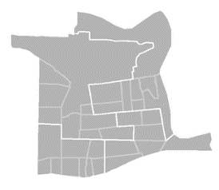 | 松山區次分區位置圖，分別為： 東社次分區（左上）、 三民次分區（右上）、 中崙次分區（左下）、 本鎮次分區（右下）。 | 9.松山區次分區里範圍：
9-1-松山區-東社次分區 |  |  | 東社次分區（左上）：精忠、東光、龍田、東昌、東勢、中華、民有、民福、松基共9里。
9-2-松山區-三民次分區 |  |  | 三民次分區（右上）：莊敬、東榮、三民、新益、富錦、新東、富泰、介壽共8里。
9-3-松山區-中崙次分區 |  |  | 中崙次分區（左下）：中正、中崙、美仁、吉仁、敦化、復源、復建、復勢、福成共9里。
9-4-松山區-本鎮次分區 |  |  | 本鎮次分區（右下）：慈祐、安平、鵬程、自強、吉祥、新聚、復盛共7里。
10.信義區 | 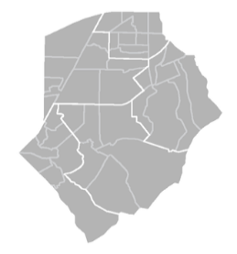 | 信義區次分區位置圖，分別為： 三張犁次分區（左上）、 五分埔次分區（右上）、 六張犁次分區（左下）、 吳興次分區（中下）、 福德次分區（右）。 | 10.信義區次分區里範圍：
10-1-信義區-三張犁次分區 |  |  | 三張犁次分區（左上）：西村、正和、興隆、中興、新仁、興雅、敦厚、廣居、安康共9里。
10-2-信義區-五分埔次分區 |  |  | 五分埔次分區（右上）：六藝、雅祥、五常、五全、永吉、長春、四育、四維、永春、富臺共10里。
10-3-信義區-六張犁次分區 |  |  | 六張犁次分區（左下）：景聯、景勤、雙和、嘉興、黎順、黎平、黎忠、黎安共8里。
10-4-信義區-吳興次分區 |  |  | 吳興次分區（中下）：景新、惠安、三張、三犁、六合、泰和共6里。
10-5-信義區-福德次分區 |  |  | 福德次分區（右）：國業、松隆、松友、松光、中坡、中行、大道、大仁共8里。
11.南港區 | 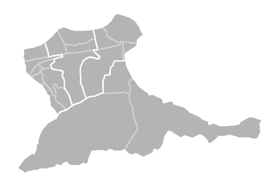 | 南港區次分區位置圖，分別為： 後山埤次分區（左上）、 新庄仔次分區（中上）、 三重埔次分區（右上）、 中研次分區（下）。 | 11.南港區次分區里範圍：
11-1-南港區-後山埤次分區 |  |  | 後山埤次分區（左上）：玉成、聯成、合成、成福、仁福、百福、鴻福、萬福共8里。
11-2-南港區-新庄仔次分區 |  |  | 新庄仔次分區（中上）：東新、西新、東明、新光、重陽共5里。
11-3-南港區-三重埔次分區 |  |  | 三重埔次分區（右上）：南港、三重、中南、新富共4里。
11-4-南港區-中研次分區 |  |  | 中研次分區（下）：中研、九如、舊莊共3里。
12.萬華區 | 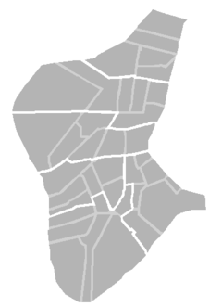 | 萬華區次分區位置圖，分別為： 西門次分區（右上）、 龍山次分區（上二）、 大理次分區（上三）、 西園次分區（左下二）、 東園次分區（左下）、 青年次分區（右下）。 | 12.萬華區次分區里範圍：
12-1-萬華區-西門次分區 |  |  | 西門次分區（右上）：西門、菜園、福星、萬壽、新起共5里。
12-2-萬華區-龍山次分區 |  |  | 龍山次分區（上二）：福音、柳鄉、仁德、富民、青山、富福共6里。
12-3-萬華區-大理次分區 |  |  | 大理次分區（上三）：綠堤、糖廍、雙園、頂碩、和平、華江共6里。
12-4-萬華區-西園次分區 |  |  | 西園次分區（左下二）：和德、日善、忠德、全德、孝德、錦德共6里。
12-5-萬華區-東園次分區 |  |  | 東園次分區（左下）：銘德、壽德、保德、興德、榮德、華中共6里。
12-6-萬華區-青年次分區 |  |  | 青年次分區（右下）：新安、新忠、新和、日祥、忠貞、騰雲、凌霄共7里。

